缺陷描述
缺陷描述
跟踪记录 |  | 实际完成时间 |  | 复审时间
 |  | 开发组负责人签字 |  | 复查人签字
 |  | 复查意见
缺陷1
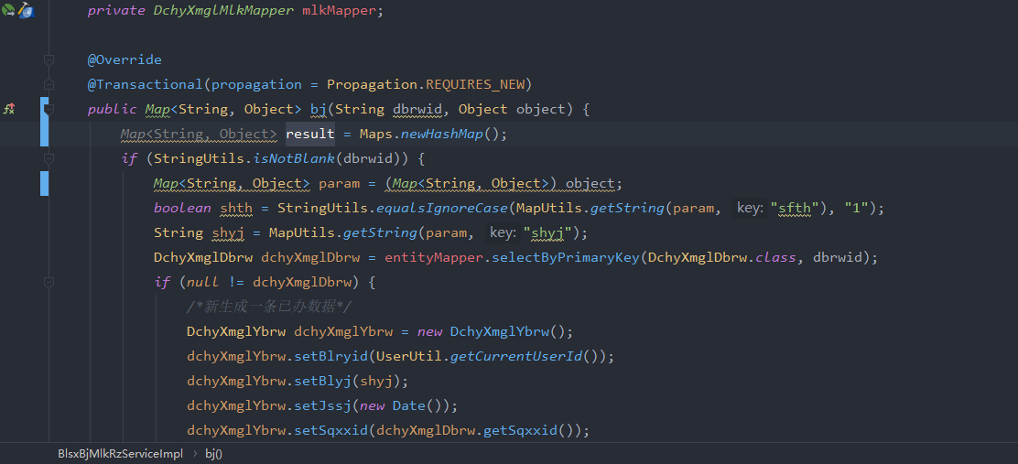
缺陷描述 | 缺陷截图 |  | 缺陷说明 |  | 缺陷已完成截图
 | 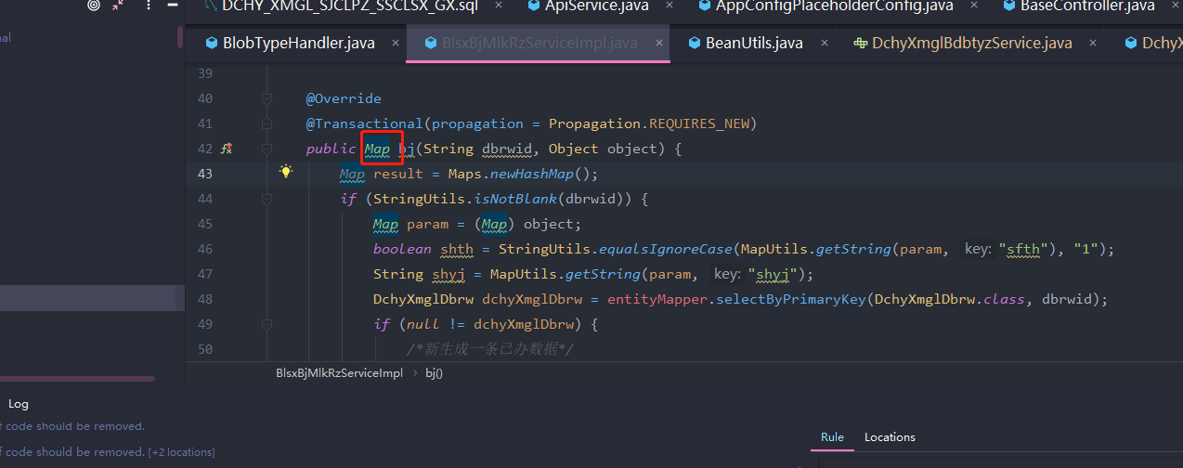 |  | 泛型类型不能在变量声明或返回值中原始使用（没有类型参数）。 这样做会绕过通用类型检查，并将不安全代码的捕获推迟到运行时。
反馈记录 |  |  | 计划完成时间 |  | 缺陷类型
 |  |  | 原因说明
 |  |  | 原因说明
缺陷2
缺陷描述 | 缺陷截图 |  | 缺陷说明 |  | 缺陷已完成截图
 | 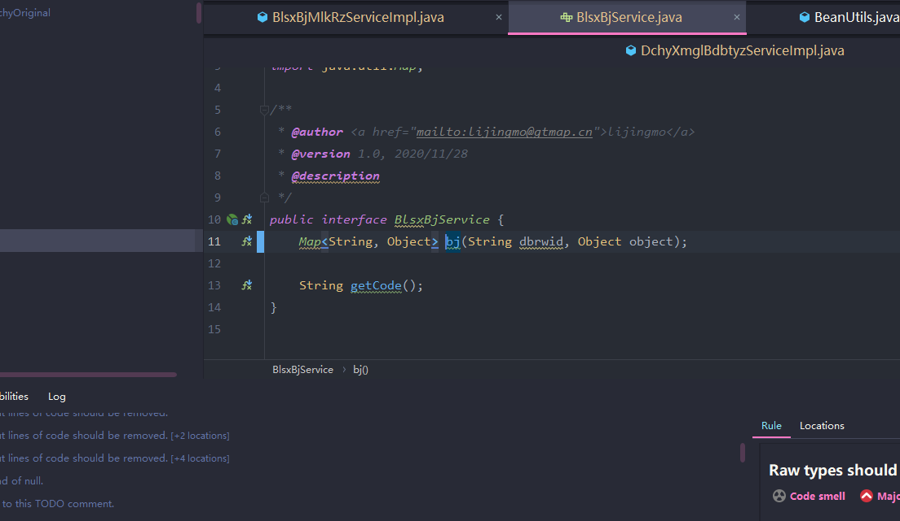 |  | 方法补全注释
反馈记录 |  |  | 计划完成时间 |  | 缺陷类型
 |  |  | 原因说明
 |  |  | 原因说明
缺陷3
缺陷描述 | 缺陷截图 |  | 缺陷说明 |  | 缺陷已完成截图
 | 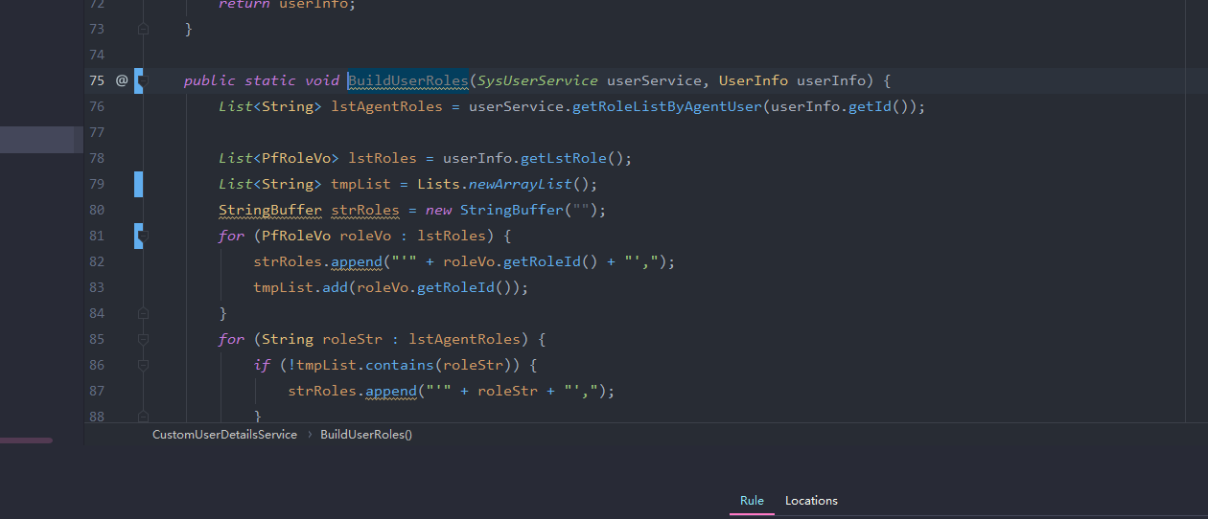 |  | 部分方法命名不规范
反馈记录 |  |  | 计划完成时间 |  | 缺陷类型
 |  |  | 原因说明
 |  |  | 原因说明
缺陷4
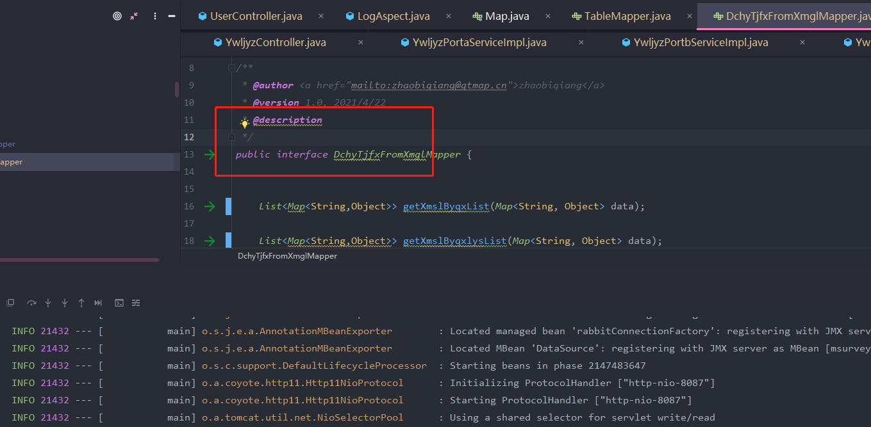 缺陷描述 | 缺陷截图 |  | 缺陷说明 |  | 缺陷已完成截图
 |  |  | 漏注解 |  | 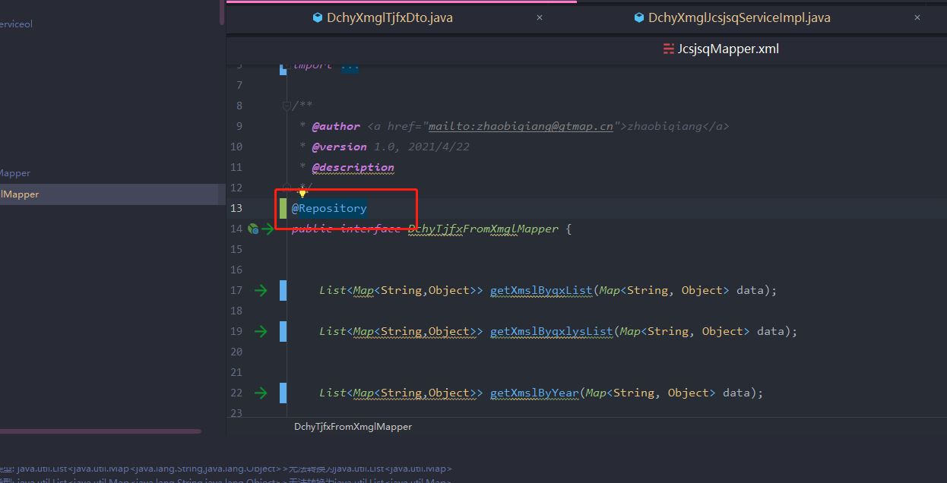
反馈记录 |  |  | 计划完成时间 |  | 缺陷类型
 |  |  | 原因说明
 |  |  | 原因说明
缺陷5
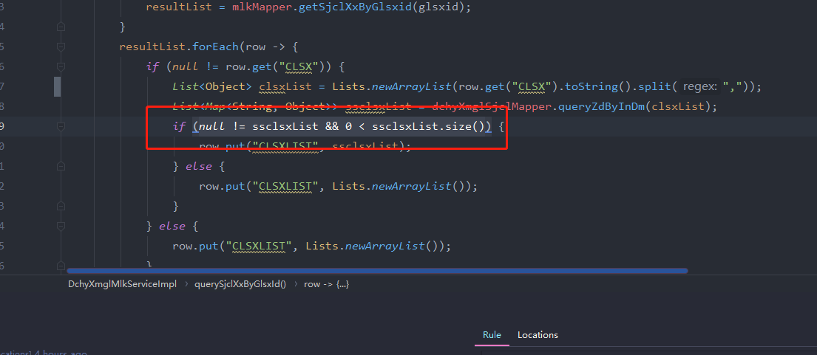 缺陷描述 | 缺陷截图 |  | 缺陷说明 |  | 缺陷已完成截图
 |  |  | 使用集合类判空 |  | 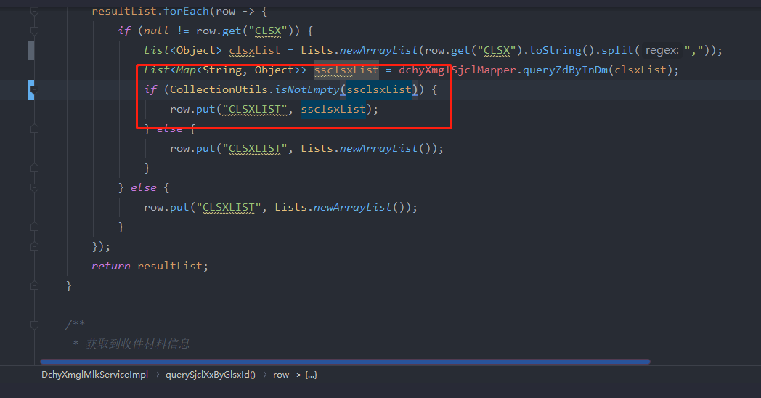
反馈记录 |  |  | 计划完成时间 |  | 缺陷类型
 |  |  | 原因说明
 |  |  | 原因说明
缺陷6
缺陷描述 | 缺陷截图 |  | 缺陷说明 |  | 缺陷已完成截图
 | 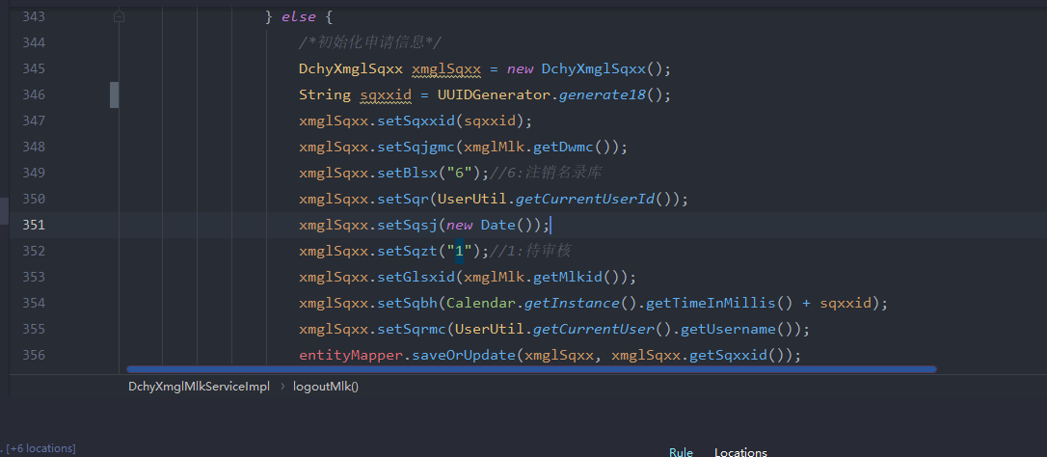 |  | 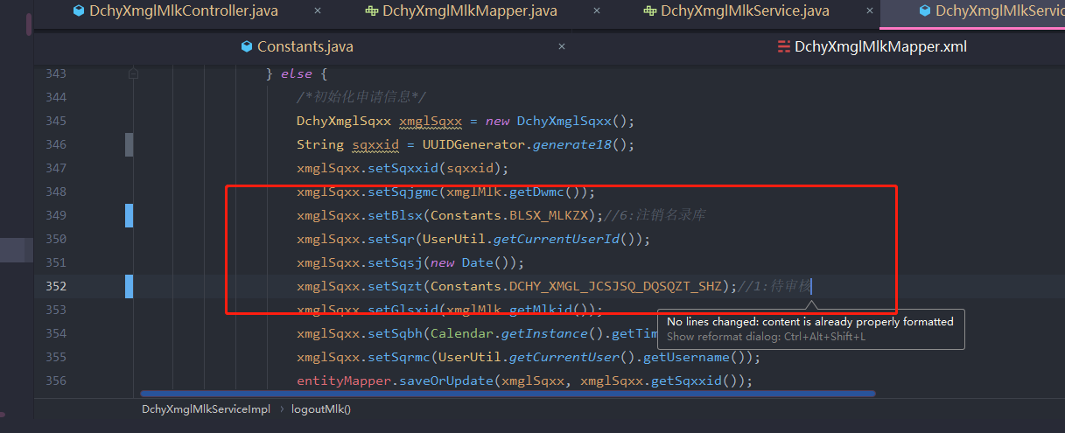 代码中使用常量类代替
反馈记录 |  |  | 计划完成时间 |  | 缺陷类型
 |  |  | 原因说明
 |  |  | 原因说明
缺陷7
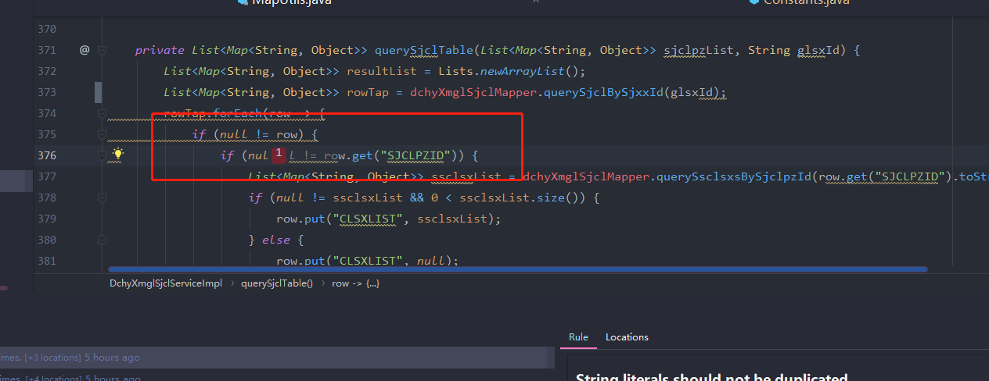 缺陷描述 | 缺陷截图 |  | 缺陷说明 |  | 缺陷已完成截图
 | 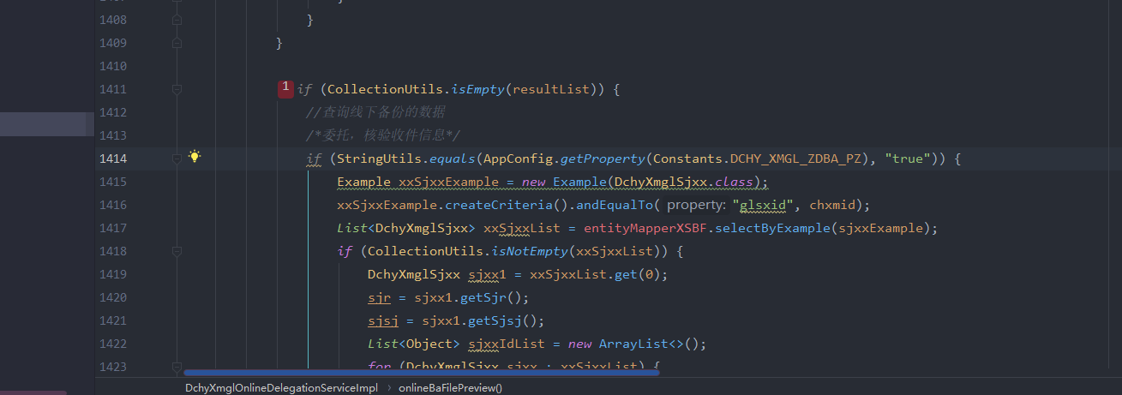 |  | 合并可折叠的if语句可提高代码的可读性。 |  | 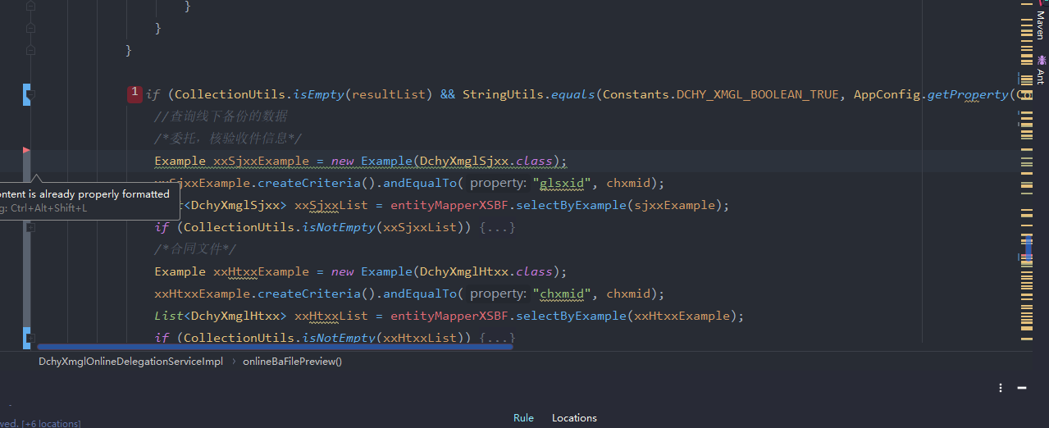 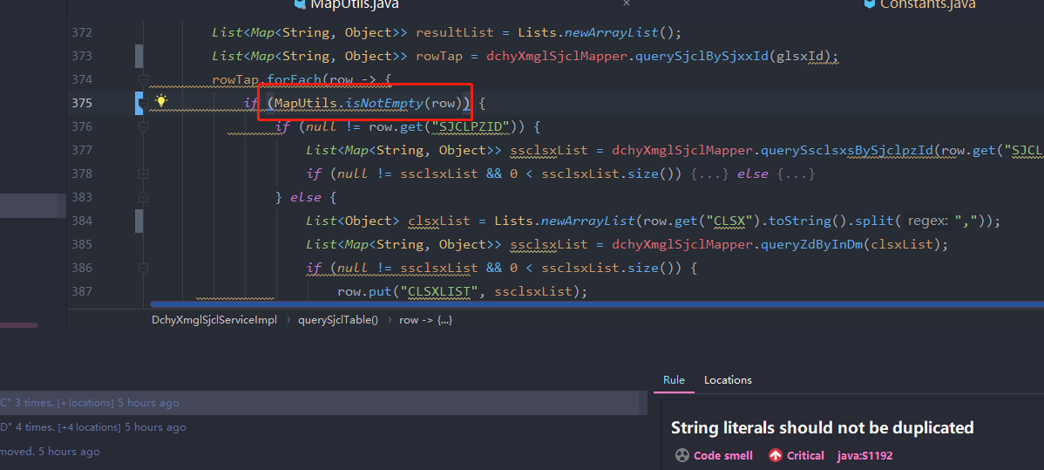
反馈记录 |  |  | 计划完成时间 |  | 缺陷类型
 |  |  | 原因说明
 |  |  | 原因说明
缺陷8
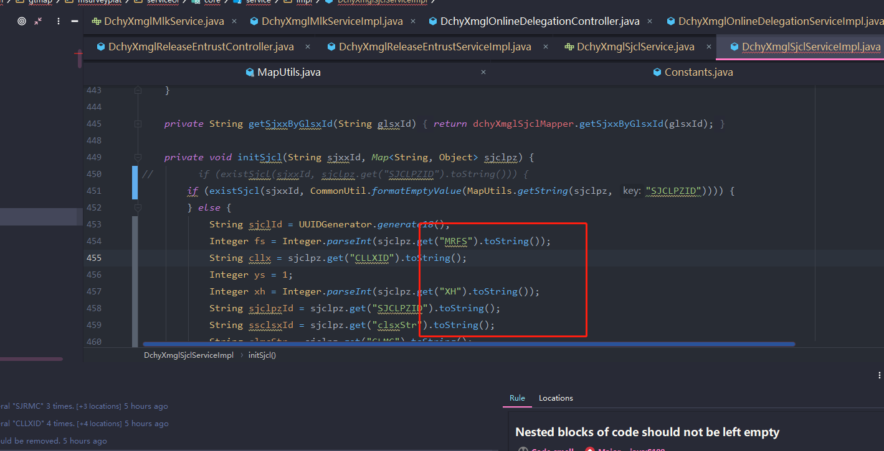 缺陷描述 | 缺陷截图 |  | 缺陷说明 |  | 缺陷已完成截图
 |  |  | toString之前进行非空判断,建议使用工具类 |  | 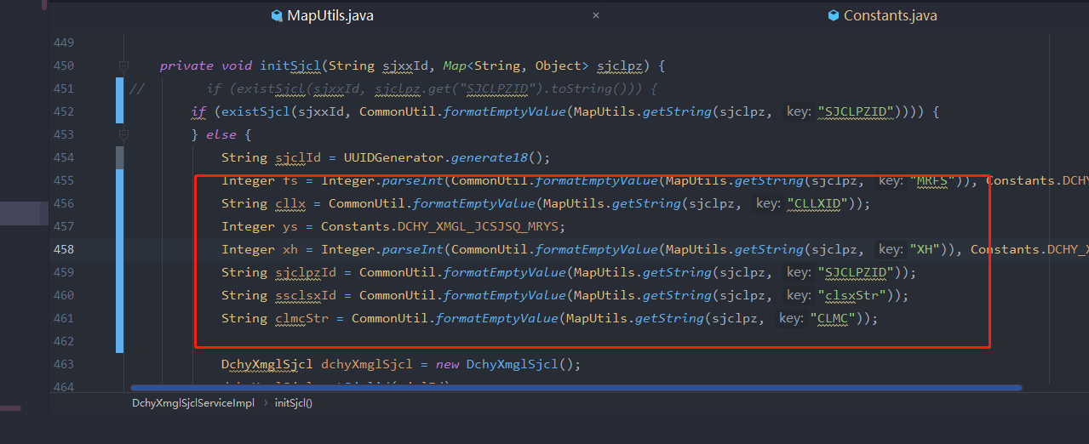
反馈记录 |  |  | 计划完成时间 |  | 缺陷类型
 |  |  | 原因说明
 |  |  | 原因说明
缺陷9
缺陷描述 | 缺陷截图 |  | 缺陷说明 |  | 缺陷已完成截图
 | 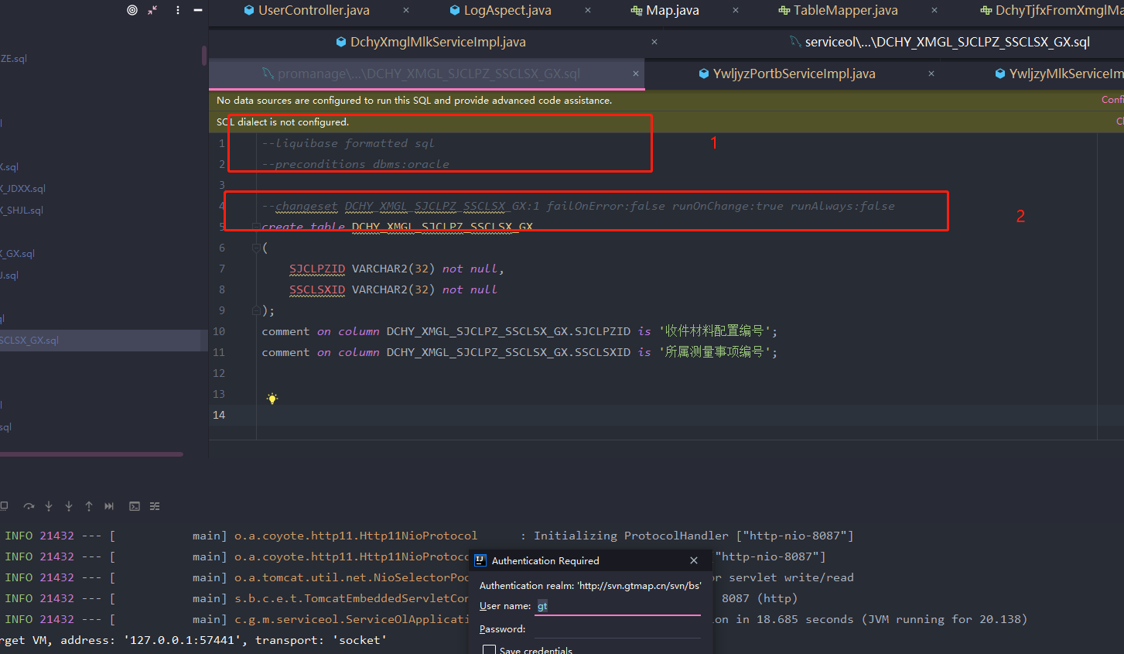 |  | liquibase添加的配置文件:1,2,必填,
反馈记录 |  |  | 计划完成时间 |  | 缺陷类型
 |  |  | 原因说明
 |  |  | 原因说明
缺陷10
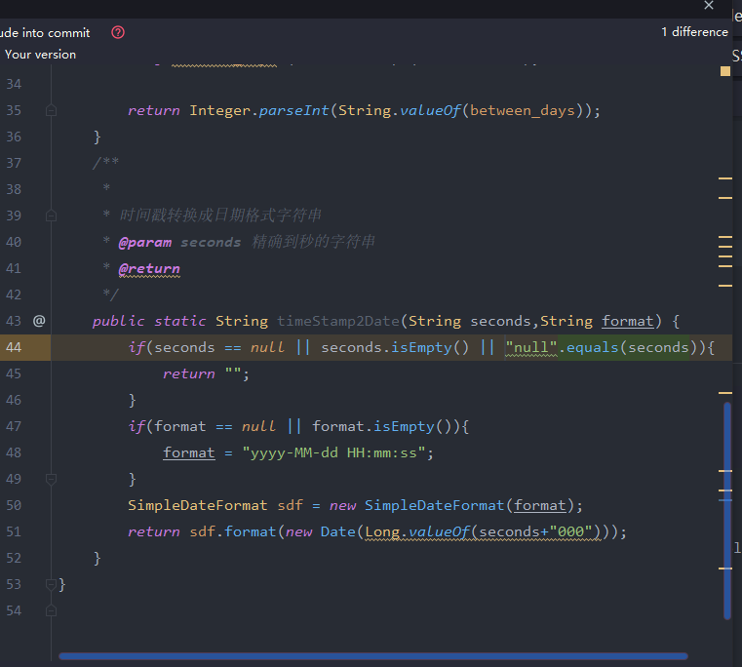
缺陷描述 | 缺陷截图 |  | 缺陷说明 |  | 缺陷已完成截图
 | 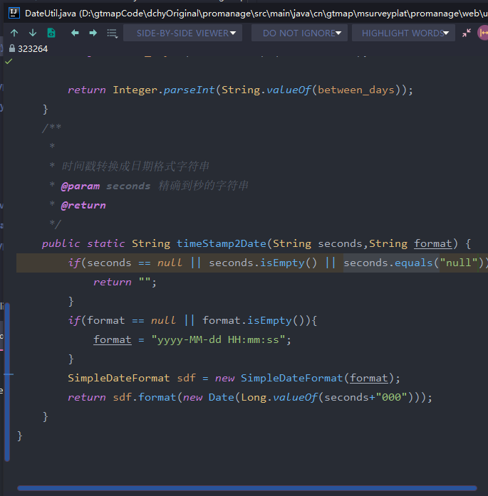 |  | equal判断时,null或者常量放前面
反馈记录 |  |  | 计划完成时间 |  | 缺陷类型
 |  |  | 原因说明
 |  |  | 原因说明

